Mô Hình
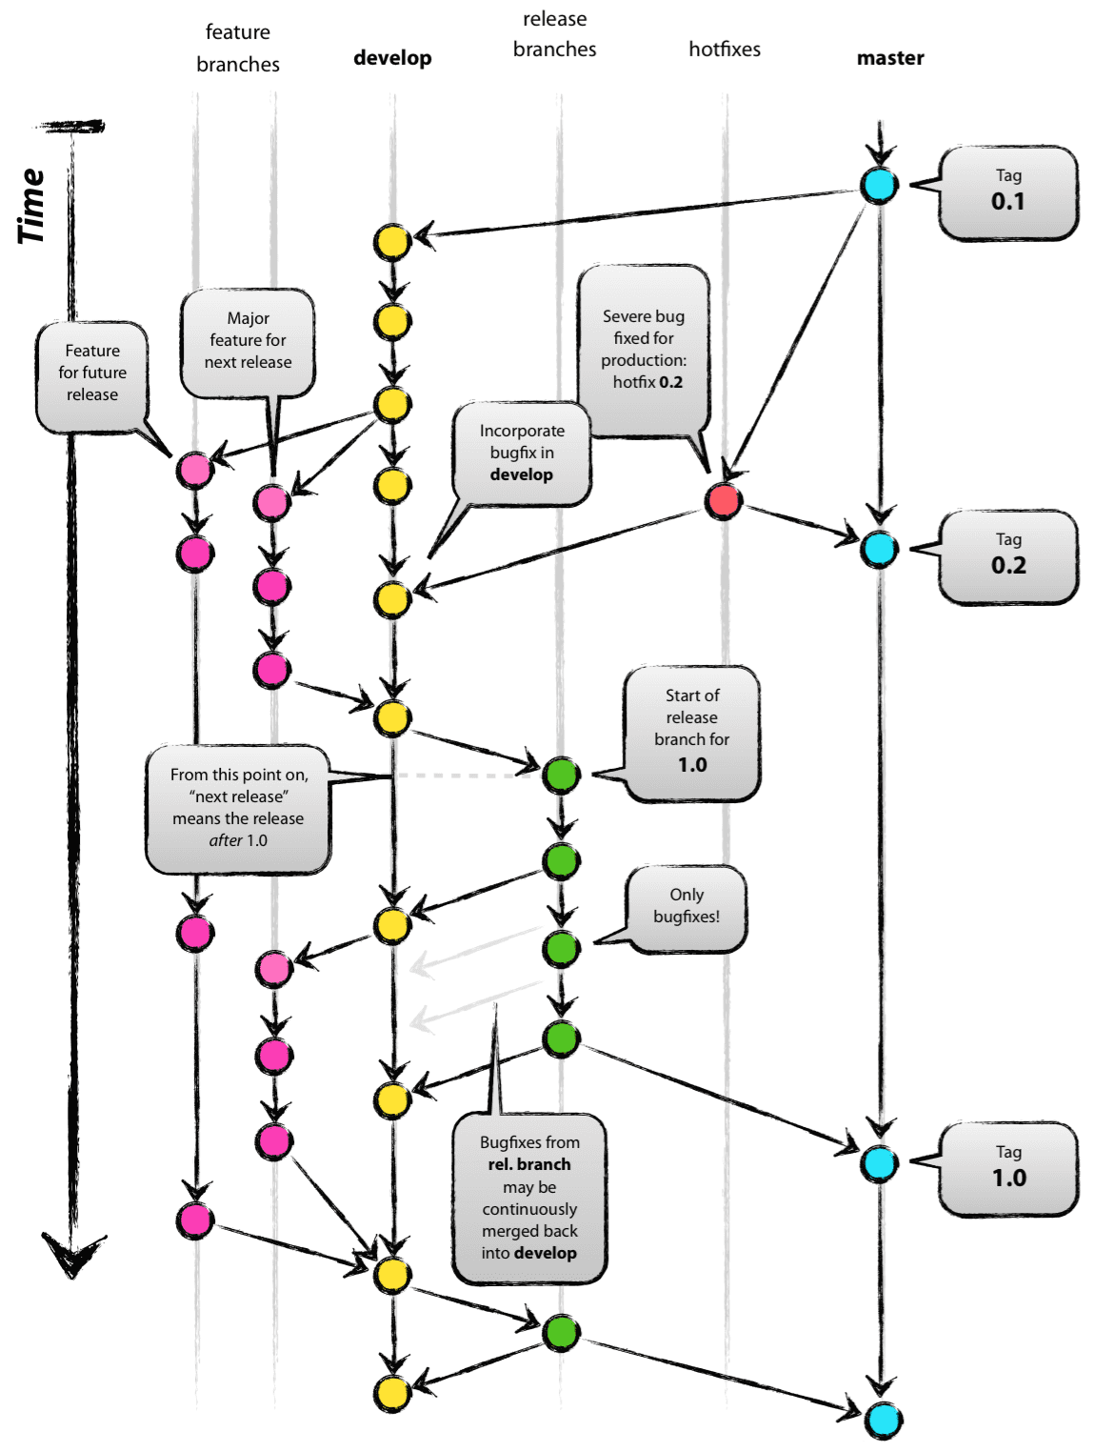

Giải thích về các branch
Branch | Mô Tả Ngắn
master | Là nhánh chính, với HEAD phản ánh trạng thái của môi trường production
develop | Là nhánh song song với nhánh master, với HEAD phản ánh trạng thái thay đổi mới nhất trong quá trình phát triển chuẩn bi cho release tiếp theo
feature | Sử dụng để phát triển cho các chức năng mới phục vụ cho release sau này
release | Được sử dụng để chuẩn bị cho lần release bản production mới
hotfix | Sử dụng để khắc phục những bug trên môi trường production (không có plan từ trước)

